Sheet2
CUR

PART NO
ITEM INV
ORIGIN
QTY / UNIT ID
UNIT PRC
AMOUNT
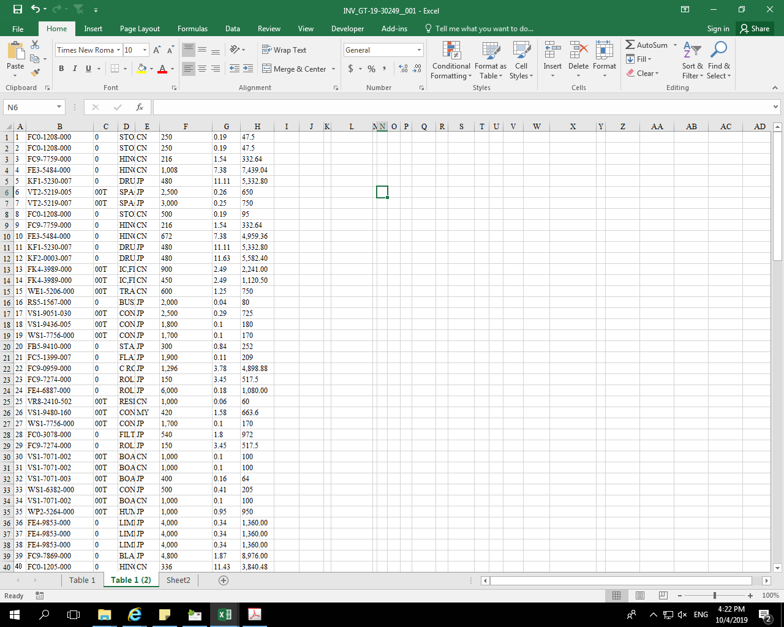
ข้อมูล Invoice

หัว column อะไรบ้าง

จากข้อมูลด้านบนใช้นำเข้าระบบ Thai Transalate อย่างไร?

1

กดเลือก Order type
- PIS
- PIA
- DHL
- EPZ
- FED
- PIA
- PIS
- UPS

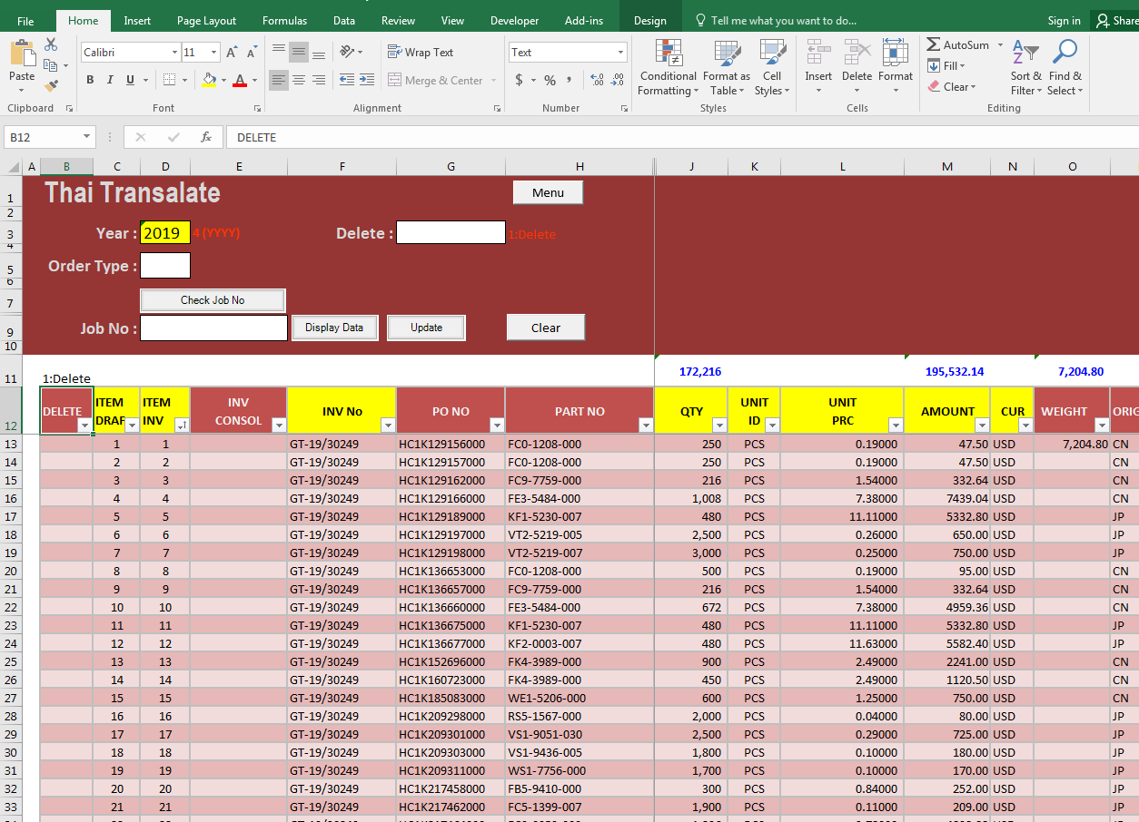

2

กด check job &Run no. Auto จาก Job no ล่าสุด จะได้เลขแล้วค่อยกรอกข้อมูล

ITEM DRAFT RUN 1-END
PO NO (13 DIGITS) ="HC1K"&129156&000
PART NO (12 DIGITS) =FC0-1208-000

Link for test | \\cptfile01\Dept\5270\2. IMPORT\39.RPA\1.7900\Version2\GT-19-30249,30250

Manual
Input InvoiceList Sheet

1 is convert pdf to excel completed.
1 is Create Job in
Thai trainslate
completed.

Number run on UIpath
input number
1,2,3,4
if The same JobNo use same number

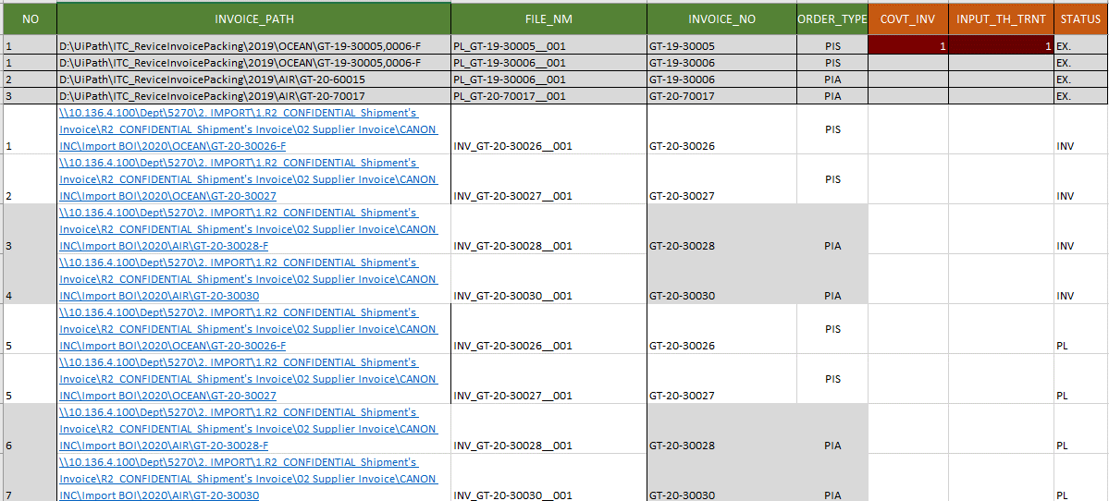

Path file
name of PDF

invoice or Packing List in PDF
Status PDF file
- Ex.
Example PDF.
- INV
Invoice PDF
- PL
Packing list PDF

Order type
- PIS
- PIA
- DHL
- EPZ
- FED
- PIA
- PIS
- UPS

Same Job

